初二期中道法
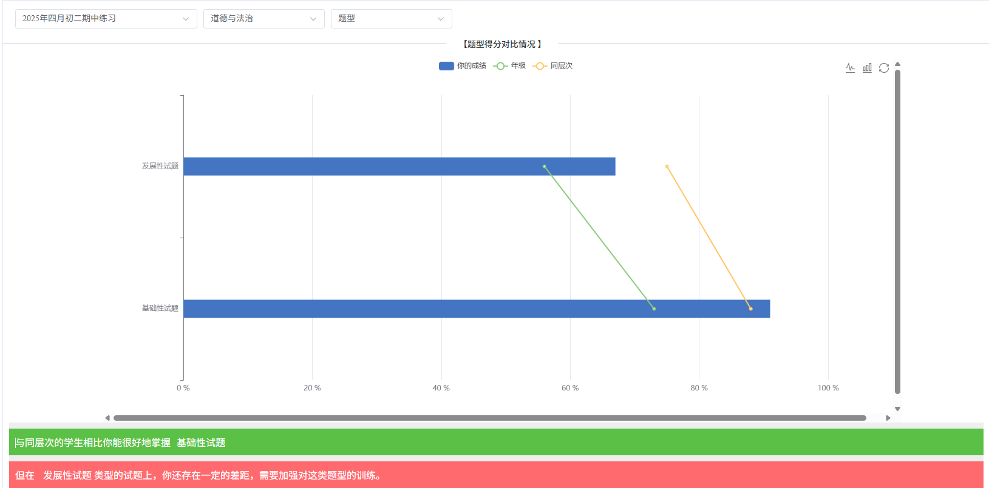
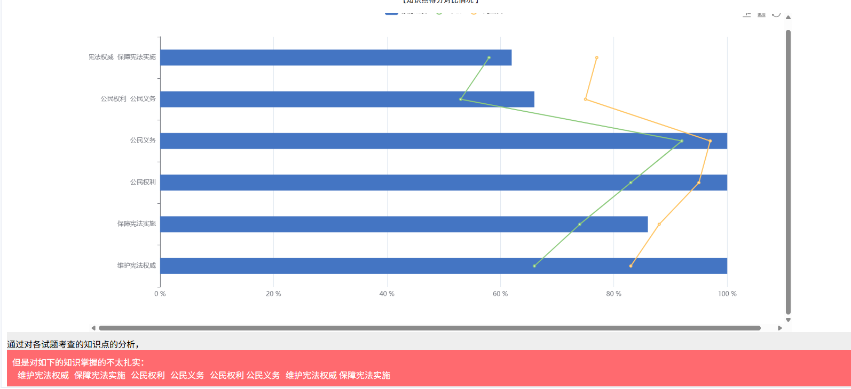
题号 | 类型 | 满分 | 正确答案 | 你的作答 | 年纪最高分 | 年纪得分率 | 题型 | 知识点 | 能力结构 | 难易程度
1-1 | 客观题 | 2 | A | √ | 2 | 96.17 | 基础性试题 | 维护宪法权威 | 观点理解力 | 易
2-2 | 客观题 | 2 | A | √ | 2 | 95.4 | 基础性试题 | 维护宪法权威 | 观点理解力 | 易
3-3 | 客观题 | 2 | A | √ | 2 | 52.11 | 基础性试题 | 维护宪法权威 | 观点理解力 分析运用力 | 易
4-4 | 客观题 | 2 | A | √ | 2 | 76.63 | 基础性试题 | 维护宪法权威 | 观点理解力 | 易
5-5 | 客观题 | 2 | A | √ | 2 | 97.7 | 基础性试题 | 保障宪法实施 | 观点理解力 | 易
6-6 | 客观题 | 2 | B | √ | 2 | 87.36 | 基础性试题 | 保障宪法实施 | 观点理解力 分析运用力 | 易
7-7 | 客观题 | 2 | A | √ | 2 | 96.55 | 基础性试题 | 公民权利 | 观点理解力 | 易
8-8 | 客观题 | 2 | B | √ | 2 | 88.51 | 基础性试题 | 公民权利 | 观点理解力 分析运用力 | 易
9-9 | 客观题 | 2 | A | √ | 2 | 88.89 | 基础性试题 | 公民义务 | 观点理解力 | 易
10-10 | 客观题 | 2 | A | √ | 2 | 95.02 | 基础性试题 | 公民义务 | 观点理解力 | 易
11-11 | 客观题 | 3 | D | √ | 3 | 45.98 | 基础性试题 | 维护宪法权威 | 观点理解力 | 易
12-12 | 客观题 | 3 | D | √ | 3 | 45.21 | 基础性试题 | 维护宪法权威 | 观点理解力 | 易
13-13 | 客观题 | 3 | C | √ | 3 | 90.8 | 基础性试题 | 保障宪法实施 | 观点理解力 | 易
14-14 | 客观题 | 3 | A | √ | 3 | 67.43 | 基础性试题 | 维护宪法权威 | 观点理解力 | 易
15-15 | 客观题 | 3 | C | √ | 3 | 78.16 | 基础性试题 | 保障宪法实施 | 观点理解力 | 易
16-16 | 客观题 | 3 | A | √ | 3 | 90.8 | 基础性试题 | 公民权利 | 观点理解力 | 易
17-17 | 客观题 | 3 | A | √ | 3 | 73.18 | 基础性试题 | 公民权利 | 观点理解力 | 易
18-18 | 客观题 | 3 | D | √ | 3 | 90.42 | 基础性试题 | 公民权利 | 观点理解力 分析运用力 | 易
19-19 | 客观题 | 3 | C | √ | 3 | 88.89 | 基础性试题 | 公民权利 | 观点理解力 分析运用力 | 易
20-20 | 客观题 | 3 | D | √ | 3 | 68.97 | 基础性试题 | 公民权利 公民义务 | 观点理解力 分析运用力 | 易
[1]21 | 主观题 | 8 | 5 | ⍻ | 8 | 58.33 | 基础性试题 | 维护宪法权威 保障宪法实施 | 观点理解力 | 易 | 3
[2]22 | 主观题 | 8 | 5 | ⍻ | 8 | 49.86 | 基础性试题 | 保障宪法实施 | 观点理解力 | 易 | 3
[3]23(1) | 主观题 | 12 | 6 | ⍻ | 12 | 62.29 | 发展性试题 | 公民权利 公民义务 | 观点理解力 分析运用力 | 易 | 6
[3]23(2) | 主观题 | 4 | 4 | √ | 4 | 88.12 | 发展性试题 | 保障宪法实施 | 实践参与力 | 易
[4]24(1) | 主观题 | 4 | 4 | √ | 4 | 67.05 | 基础性试题 | 公民权利 | 观点理解力 | 易
[4]24(2) | 主观题 | 6 | 6 | √ | 6 | 43.36 | 发展性试题 | 公民权利 公民义务 | 观点理解力 分析运用力 | 难
[5]25 | 主观题 | 8 | 4 | ⍻ | 8 | 38.84 | 发展性试题 | 公民权利 公民义务 | 观点理解力 分析运用力 | 难 | 4

初二期末道法
题号 | 类型 | 满分 | 正确答案 | 你的作答 | 年纪最高分 | 年纪得分率 | 题型 | 知识点 | 能力结构 | 难易程度
1-1 | 客观题 | 1 | A | √ | 1 | 86.97 | 基础性试题 | 维护宪法权威 | 观点理解力 | 易
2-2 | 客观题 | 1 | A | √ | 1 | 85.44 | 基础性试题 | 保障宪法实施 | 观点理解力 | 易
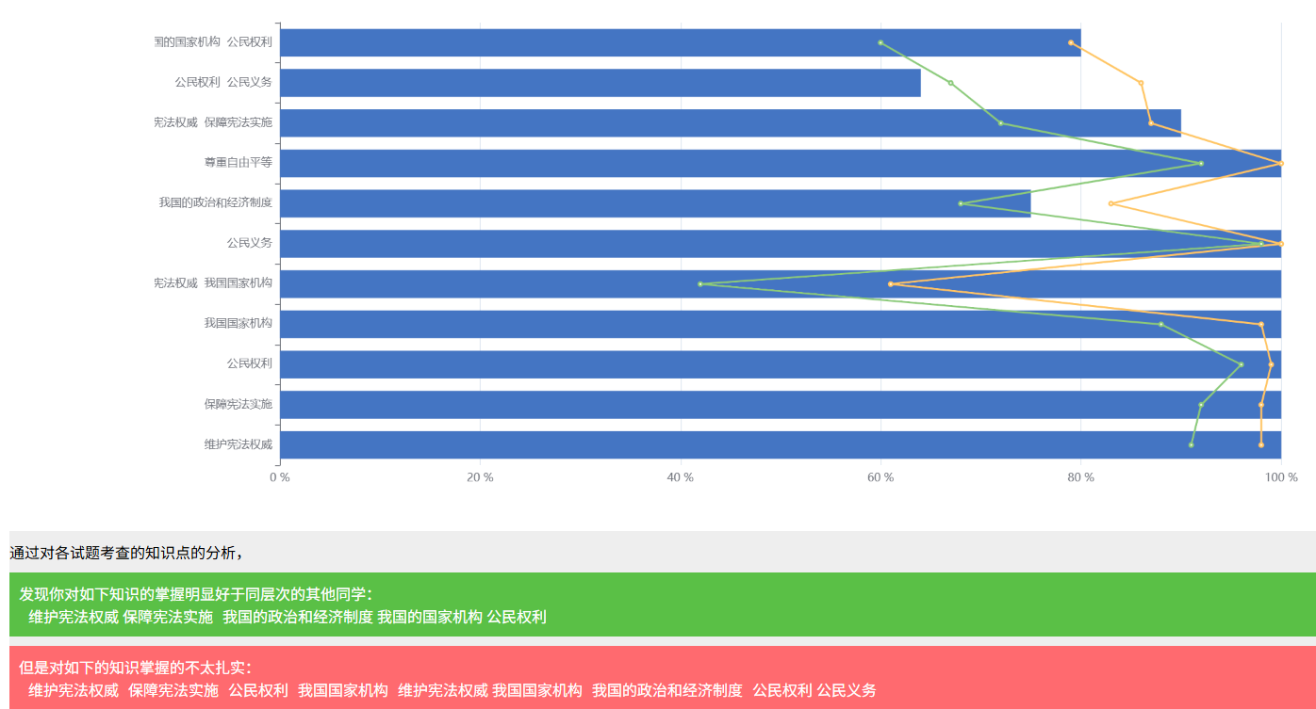
3-3 | 客观题 | 1 | A | √ | 1 | 98.47 | 基础性试题 | 保障宪法实施 | 观点理解力 | 易
4-4 | 客观题 | 1 | A | √ | 1 | 87.74 | 基础性试题 | 维护宪法权威 | 观点理解力 | 易
5-5 | 客观题 | 1 | A | √ | 1 | 96.55 | 基础性试题 | 公民权利 | 观点理解力 | 易
6-6 | 客观题 | 1 | A | √ | 1 | 98.47 | 基础性试题 | 公民权利 | 观点理解力 | 易
7-7 | 客观题 | 1 | B | √ | 1 | 89.66 | 基础性试题 | 公民权利 | 分析运用力 | 易
8-8 | 客观题 | 1 | B | √ | 1 | 85.44 | 基础性试题 | 我国国家机构 | 观点理解力 | 易
9-9 | 客观题 | 1 | A | √ | 1 | 75.86 | 基础性试题 | 我国国家机构 | 观点理解力 | 易
10-10 | 客观题 | 1 | A | √ | 1 | 97.7 | 基础性试题 | 公民权利 | 观点理解力 | 易
11-11 | 客观题 | 2 | B | √ | 2 | 90.42 | 基础性试题 | 维护宪法权威 | 观点理解力 | 易
12-12 | 客观题 | 2 | C | √ | 2 | 42.15 | 基础性试题 | 维护宪法权威 我国国家机构 | 分析运用力 | 难
13-13 | 客观题 | 2 | D | √ | 2 | 96.55 | 基础性试题 | 维护宪法权威 | 观点理解力 | 易
14-14 | 客观题 | 2 | A | √ | 2 | 99.23 | 基础性试题 | 公民权利 | 观点理解力 | 易
15-15 | 客观题 | 2 | A | √ | 2 | 94.25 | 基础性试题 | 公民权利 | 观点理解力 | 易
16-16 | 客观题 | 2 | C | √ | 2 | 98.08 | 基础性试题 | 公民义务 | 观点理解力 | 易
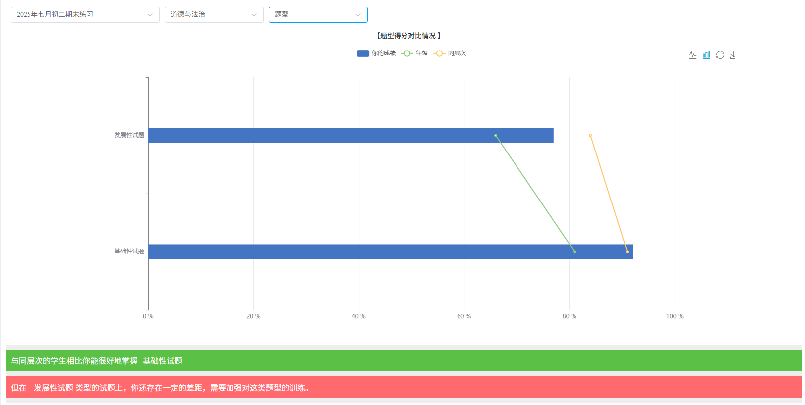
17-17 | 客观题 | 2 | C | √ | 2 | 78.54 | 基础性试题 | 我国的政治和经济制度 | 观点理解力 | 易
18-18 | 客观题 | 2 | B | √ | 2 | 95.02 | 基础性试题 | 我国的政治和经济制度 | 观点理解力 | 易
19-19 | 客观题 | 2 | D | √ | 2 | 78.93 | 基础性试题 | 我国的政治和经济制度 | 观点理解力 | 易
20-20 | 客观题 | 2 | D | √ | 2 | 93.87 | 基础性试题 | 我国的政治和经济制度 | 观点理解力 | 易
21-21 | 客观题 | 2 | C | √ | 2 | 96.55 | 基础性试题 | 我国国家机构 | 观点理解力 | 易
22-22 | 客观题 | 2 | A | √ | 2 | 87.74 | 基础性试题 | 我国国家机构 | 观点理解力 | 易
23-23 | 客观题 | 2 | A | √ | 2 | 98.08 | 基础性试题 | 尊重自由平等 | 观点理解力 | 易
24-24 | 客观题 | 2 | B | √ | 2 | 97.32 | 基础性试题 | 尊重自由平等 | 观点理解力 | 易
25-25 | 客观题 | 2 | A | √ | 2 | 81.99 | 基础性试题 | 尊重自由平等 | 观点理解力 | 易
[1]第26题(1) | 主观题 | 10 | 9 | ⍻ | 10 | 72.18 | 发展性试题 | 维护宪法权威 保障宪法实施 | 实践参与力 | 易
[1]第26题(2) | 主观题 | 2 | 2 | √ | 2 | 56.7 | 发展性试题 | 公民权利 公民义务 | 观点理解力 | 易
[2]第27题(1) | 主观题 | 8 | 3 | ⍻ | 8 | 57.57 | 发展性试题 | 公民权利 公民义务 | 分析运用力 | 难
[2]第27题(2) | 主观题 | 4 | 4 | √ | 4 | 90.23 | 发展性试题 | 公民权利 公民义务 | 实践参与力 | 易
[3]第28题(1) | 主观题 | 8 | 4 | ⍻ | 7 | 43.77 | 基础性试题 | 我国的政治和经济制度 | 观点理解力 | 难
[3]第28题(2) | 主观题 | 8 | 6 | ⍻ | 8 | 72.89 | 发展性试题 | 我国的政治和经济制度 | 实践参与力 | 易
[4]第29题 | 主观题 | 8 | 6 | ⍻ | 8 | 45.83 | 发展性试题 | 我国的政治和经济制度 我国的国家机构 公民权利 | 分析运用力 实践参与力 | 难
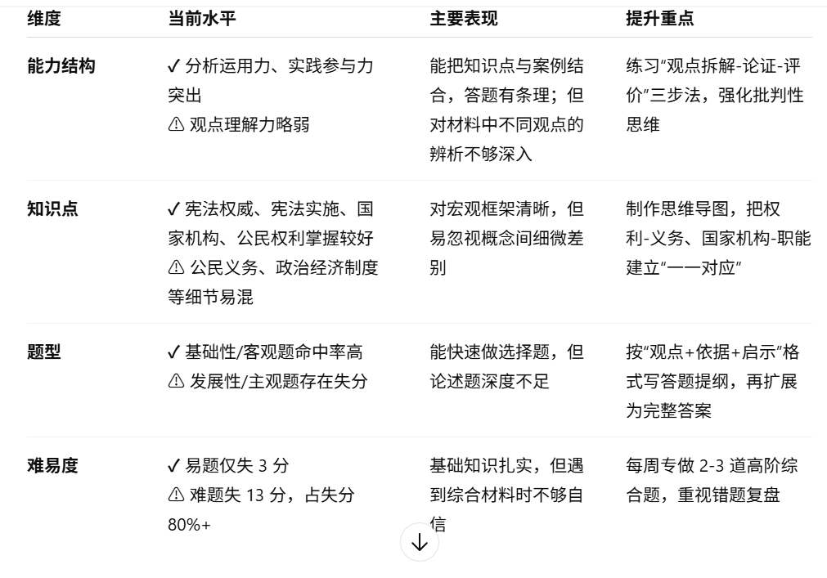
[5]第30题 | 主观题 | 12 | 10 | ⍻ | 12 | 69.57 | 发展性试题 | 我国的政治和经济制度 我国的国家机构 公民权利 | 分析运用力 实践参与力 | 难

 |  | 得分 | 84分

